Sheet1
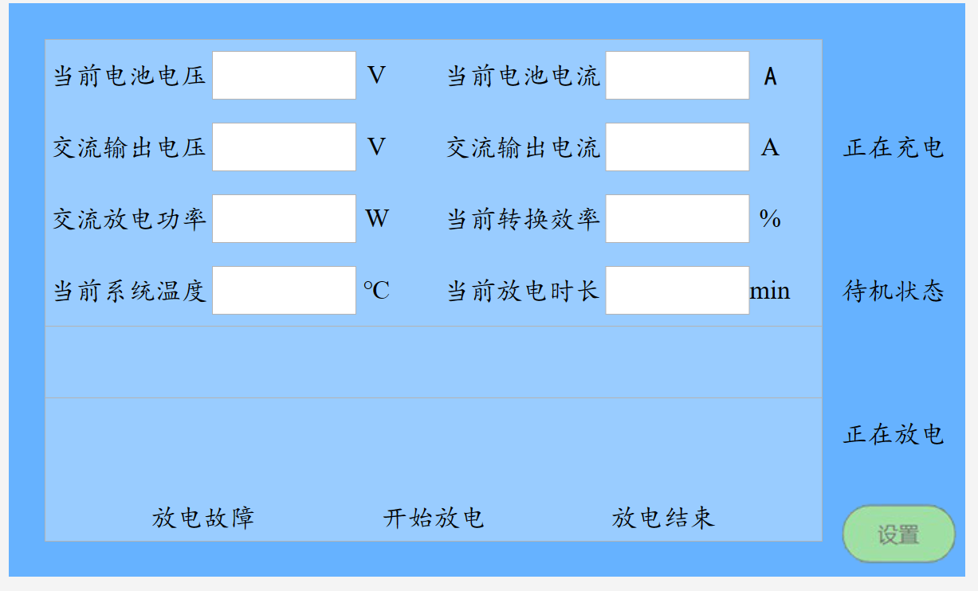
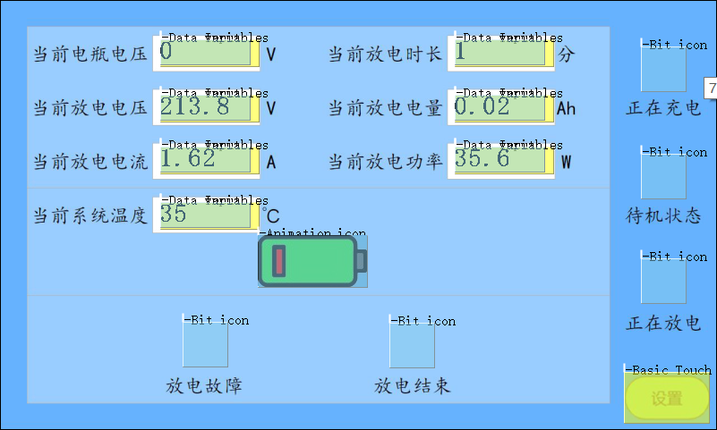
主界面

变量名 | 类型 | 地址 | 数据类型 | 默认值
当前电池电压 | R/W | 0x1000 | float(%02.2f) | 0V
交流输出电压(当前放电电压) | R/W | 0x1002 | float(%03.2f) | 0V
交流输出电流（当前放电电流） | R/W | 0x1004 | float(%02.2f) | 0A
当前系统温度 | R/W | 0x1006 | float(%02.2f) | 0℃
当前放电时长 | R/W | 0x1008 | int(%03d) | 0min
（当前电池电流）当前放电电量 | R/W | 0x100A | float(%04.2f) | 0Ah
（交流放电功率）当前放电功率 | R/W | 0x100C | float(%03.2f) | 0W
（新加）当前转换效率 | R/W | 0x100E | float(%03.2f) | 0%
正在充电 | R/W | 0x1010.bit0 | bit | 红点
待机状态 | R/W | 0x1010.bit1 | bit | 红点
正在放电 | R/W | 0x1010.bit2 | bit | 红点
放电故障 | R/W | 0x1010.bit3 | bit | 红点
开始放电 | R/W | 0x1010.bit4 | bit | 红点
放电结束 | R/W | 0x1010.bit5 | bit | 红点
放电动画 | R/W | 0x1011 | int | 关
使用：数据变量显示、数据变量录入

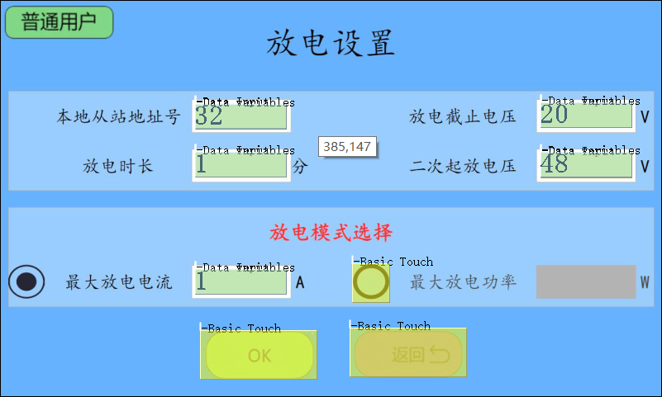
参数设置界面

变量名 | 类型 | 地址 | 数据类型 | 默认值
本地从站地址号 | R/W | 0x1012 | int(%02d) | 01
放电时长 | R/W | 0x1013 | int(%03d) | 120min
电池放电截止电压 | R/W | 0x1014 | int(%02.1d) | 22.0V
电池二次启放电压 | R/W | 0x1015 | int(%02.1d) | 22.0V
电池最大放电电流 | R/W | 0x1016 | int(%02d) | 1A
电池最大放电功率 | R/W | 0x1017 | int(%04d) | 15W
模式选择按钮 | R/W | 0x1018 | int(0xF1/0xF0) | I/P

保存按钮 | R/W | 0x1030 | NULL

使用：数据变量显示、数据变量录入

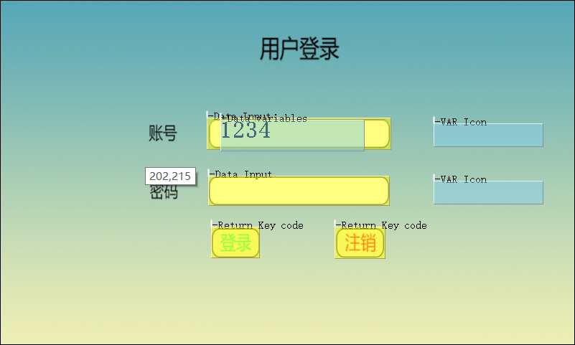

登录界面

变量名 | 类型 | 地址
用户名(4bit) | R/W | 0x1020
用户密码(4bit) | R/W | 0x1021
登录确认按钮 | W | 0x1022
登录注销按钮 | W | 0x1023
帮助按钮 | W | NULL
输入错误提示图标 | W/R | 0x1024
R/W类型使用：数据变量录入
W类型使用：按键返回

